Chi tiết địa chất
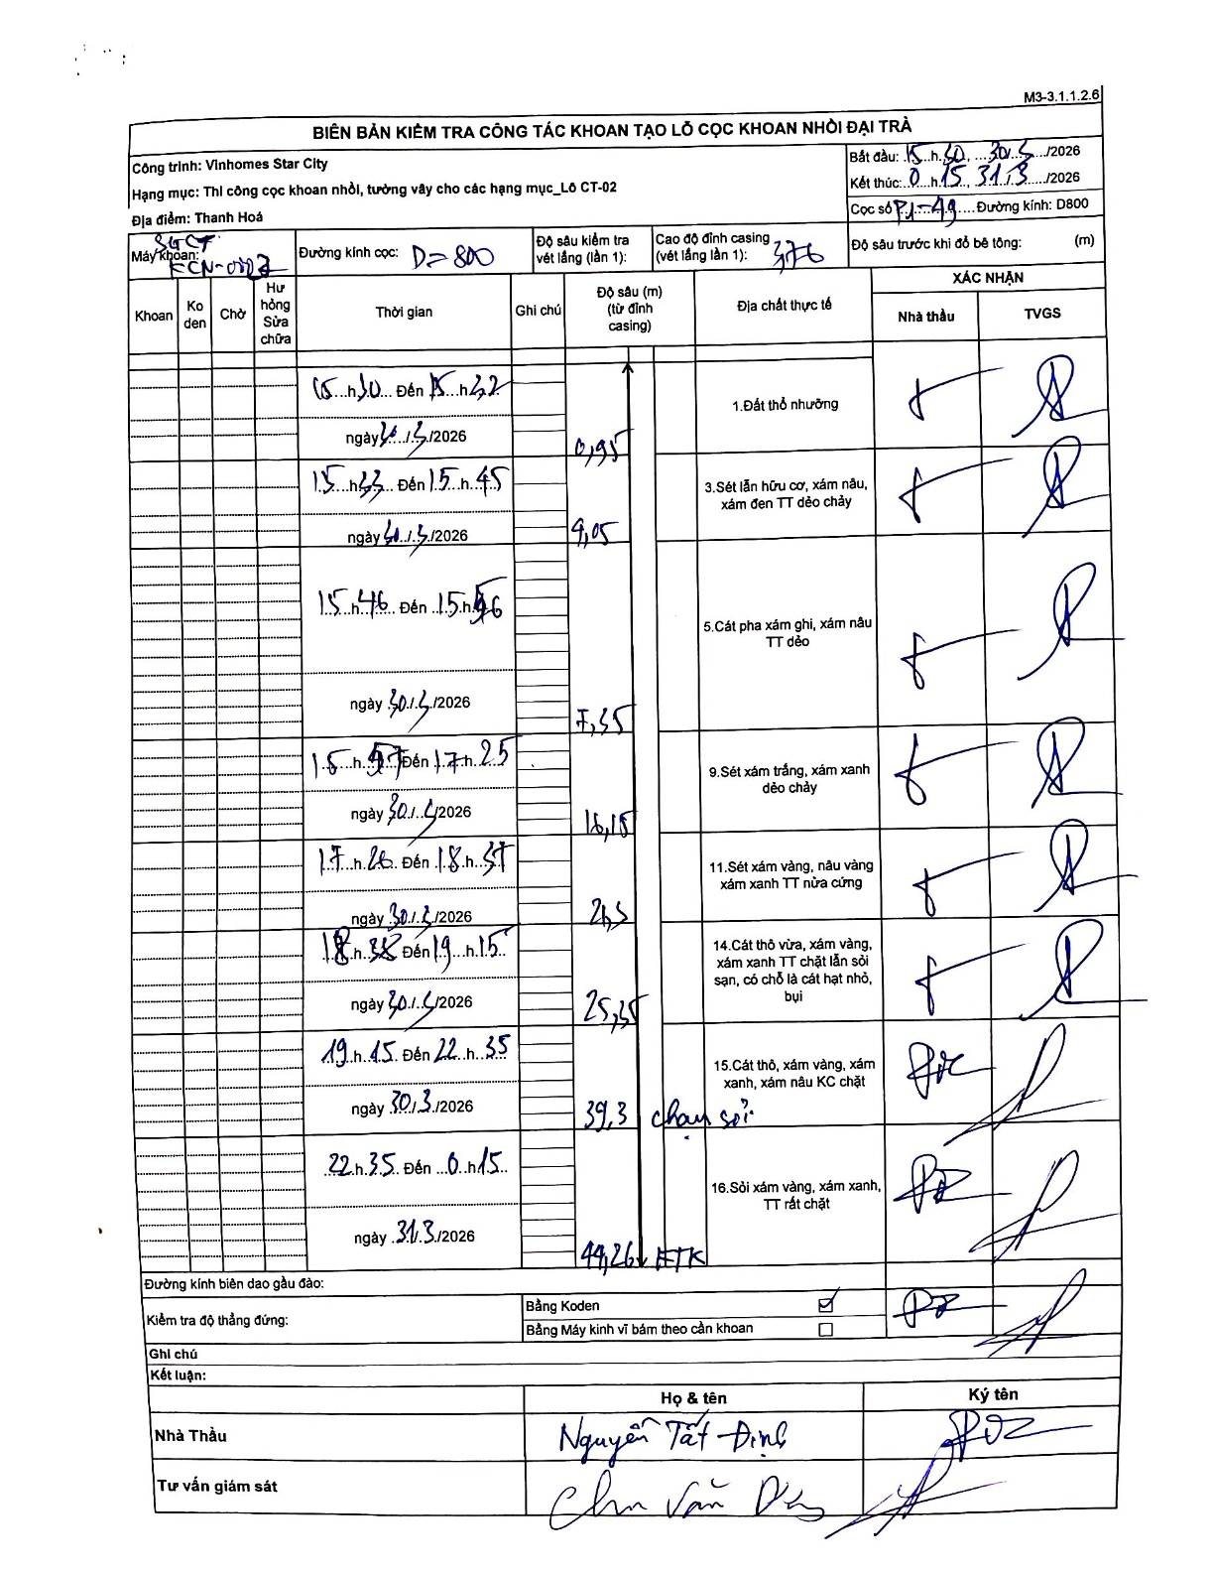
Dự án | Star City Thanh Hóa
Hạng mục | Thi công cọc khoan nhồi, tường vây cho các hạng mục_Lô CT-02
Tên bộ phận | Cọc khoan nhồi
Số hiệu cọc | P1-49
Tên Máy khoan | SGCT-KCN0003
Đường kính | D800
Bắt đầu thi công | 15:30 30/03/2026
Kết thúc thi công | 00:15 31/03/2026

Địa chất TT | Đường kính | Mô tả lớp thiết kế | Từ (h) | Đến (h) | Cao độ từ | Cao độ đến | T.Gian (h) | Dài (m) | V (m/h) | Ghi chú
1. Đất thổ nhưỡng | D800 | Đất thổ nhưỡng | 15:50 30/03/2026 | 16:22 30/03/2026 | -0.76 | -2.78 | 0.53 | 2.02 | 3.79
2 | D800 | Sét lẫn hữu cơ, xám nâu, xám đen TT dẻo chảy | 16:23 30/03/2026 | 16:45 30/03/2026 | -2.78 | -9.05 | 0.37 | 6.27 | 17.1
3 | D800 | Cát pha xám ghi, xám nâu TT dẻo | 16:46 30/03/2026 | 16:56 30/03/2026 | -9.05 | -16.15 | 0.17 | 7.1 | 42.6
4 | D800 | Sét xám trắng, xám xanh dẻo chảy | 16:57 30/03/2026 | 17:25 30/03/2026 | -16.15 | -26.5 | 0.47 | 10.35 | 22.18
5 | D800 | Sét xám vàng, nâu vàng xám xanh TT nửa cứng | 17:26 30/03/2026 | 18:37 30/03/2026 | -26.5 | -30 | 1.18 | 3.5 | 2.96
6 | D800 | Cát thô vừa, xám vàng, xám xanh TT chặt lẫn sỏi sạn, có chỗ là cát hạt nhỏ, bụi | 18:38 30/03/2026 | 19:15 30/03/2026 | -30 | -39.3 | 0.62 | 9.3 | 15.08
7 | D800 | Cát thô, xám vàng, xám xanh, xám nâu KC chặt | 19:45 30/03/2026 | 22:35 30/03/2026 | -39.3 | -44.26 | 2.83 | 4.96 | 1.75
8 | D800 | Sỏi xám vàng, xám xanh, TT rất chặt | 22:35 30/03/2026 | 00:15 30/03/2026 | -44.26 | -44.26 | 1.67 | 0 | 0 | Kết thúc khoan

ẢNH BIÊN BẢN GỐC

